상품제안서
폴로 75 스트라이프 방풍 자동 장우산 | 상품코드: S30046

 |  |  |  |  |  |  | 02-713-8555 | www.synergygift.co.kr
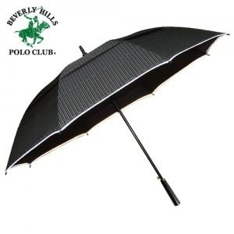

【상세/제작정보】 | *기본수량100개이상시 손잡이1도 무료인쇄*장우산은 포장이 불가합니다...ㅠㅠ*폴로전용 종이케이스+제품*빛반사띠가 있어서 어두운곳에서 위치나 위험을 방지할 수 있는 야광띠부착

【인쇄/포장옵션】 | 실크, 원단 / 종이케이스

【공급단가】 | 수량 | 50~ | 100~ | 500~ | 1,000~ | 2,000~
*VAT별도 | 단가 | 15,930원 | 15,340원 | 14,750원 | 14,160원 | 13,800원

【상품 URL】 | https://www.synergygift.co.kr:443/src/goods_detail.php?gdno=30046

